Solicitud gráfica
 | Área: | Ciencias Naturales |  |  | Fecha:
 | Grado: | 10
 | Título del tema: | La materia y la energía |  |  | ¿Cuaderno de estudio o recurso? | Recurso
 | Editor: | Lyz Marcela Bernal Gómez |  |  | Motor del recurso | F7

 | Código guión o recurso: | CN_10_09_REC_10 | ← Para determinar este código, visite la hoja de Ayuda
 |  |  |  |  | ESPECIFICACIÓN DE ARCHIVOS A ENTREGAR
Núm. | Archivo Shutterstock o ruta en web | Imagen para: | Tipo | Ubicación de la imagen en el recurso F7 | Nombre imagen SMALL | Tamaño imagen SMALL | Nombre imagen ZOOM | Tamaño imagen ZOOM | Descripción | Observaciones
IMG01 | 139147946 | Recurso F7 | Fotografía | Inicio | CN_10_09_REC_10_IMG01.jpg | 350 x 230 px |  |  | 
IMG02 | 272007140 | Recurso F7 | Fotografía | Inicio | CN_10_09_REC_10_IMG02.jpg | 350 x 230 px |  |  | 
IMG03 | 129564446 | Recurso F7 | Fotografía | Contenido | CN_10_09_REC_10_IMG03n.jpg | 320 x 480 px | CN_10_09_REC_10_IMG03a.jpg | 800 x 458 px | 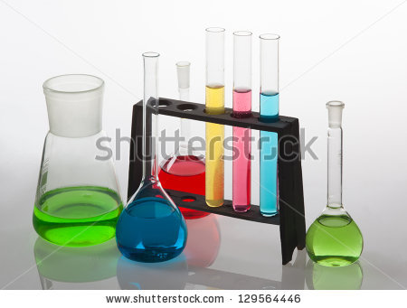
IMG04 | 303252980 | Recurso F7 | Fotografía | Inicio | CN_10_09_REC_10_IMG04.jpg | 350 x 230 px |  |  | 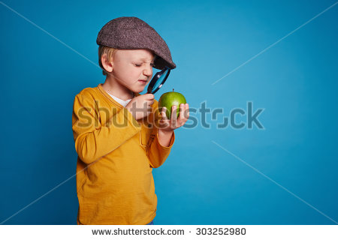
IMG05 | Ver descripción y observaciones | Recurso F7 | Ilustración | Contenido | CN_10_09_REC_10_IMG05n.jpg | 320 x 480 px | CN_10_09_REC_10_IMG05a.jpg | 800 x 458 px | 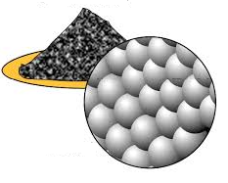 | Realizar ilustración igual a la imagen guía.
IMG06 | 104161340 | Recurso F7 | Fotografía | Contenido | CN_10_09_REC_10_IMG06n.jpg | 320 x 480 px | CN_10_09_REC_10_IMG06a.jpg | 800 x 458 px | 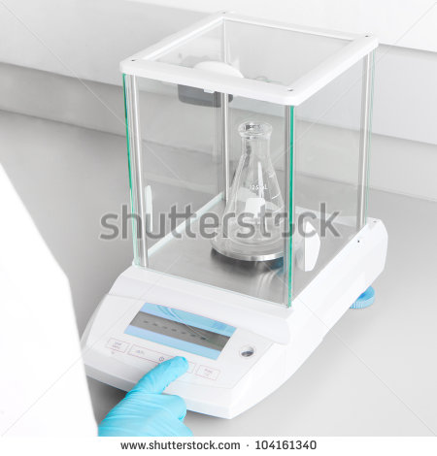
IMG07 | 88235077 | Recurso F7 | Fotografía | Contenido | CN_10_09_REC_10_IMG07n.jpg | 320 x 480 px | CN_10_09_REC_10_IMG07a.jpg | 800 x 458 px | 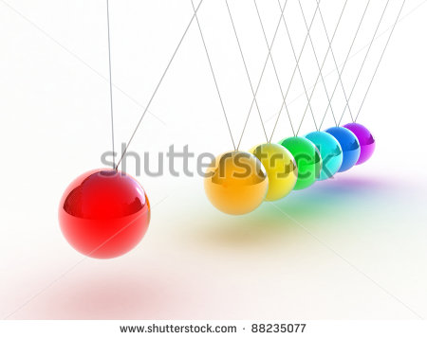
IMG08 | Ver descripción y observaciones | Recurso F7 | Ilustración | Contenido | CN_10_09_REC_10_IMG08n.jpg | 320 x 480 px | CN_10_09_REC_10_IMG08a.jpg | 800 x 458 px | 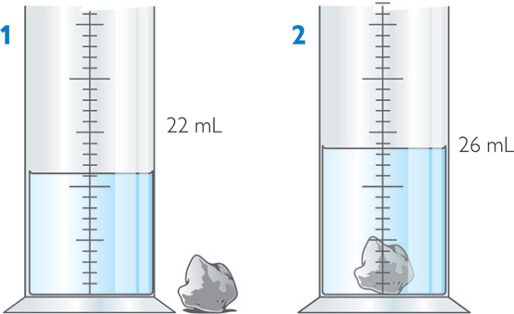 | Realizar ilustración igual a la imagen guía.
IMG09 | 79561936 | Recurso F7 | Fotografía | Contenido | CN_10_09_REC_10_IMG09n.jpg | 320 x 480 px | CN_10_09_REC_10_IMG09a.jpg | 800 x 458 px | 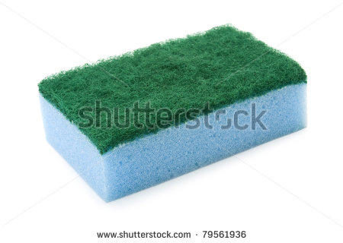
IMG10 | Ver descripción y observaciones | Recurso F7 | Ilustración | Contenido | CN_10_09_REC_10_IMG10n.jpg | 320 x 480 px | CN_10_09_REC_10_IMG10a.jpg | 800 x 458 px | 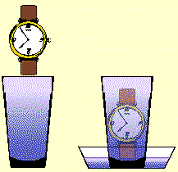 | Realizar ilustración igual a la imagen guía.
IMG11 | 313921829 | Recurso F7 | Fotografía | Contenido | CN_10_09_REC_10_IMG11n.jpg | 320 x 480 px | CN_10_09_REC_10_IMG11a.jpg | 800 x 458 px | 
IMG12 | 313091825 | Recurso F7 | Fotografía | Inicio | CN_10_09_REC_10_IMG12.jpg | 350 x 230 px |  |  | 
IMG13 | 94396489 | Recurso F7 | Fotografía | Contenido | CN_10_09_REC_10_IMG13n.jpg | 320 x 480 px | CN_10_09_REC_10_IMG13a.jpg | 800 x 458 px | 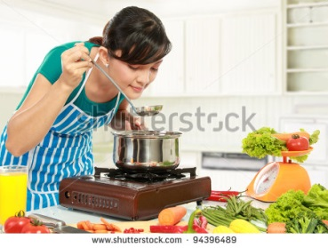
IMG14 | Ver descripción y observaciones | Recurso F7 | Ilustración | Contenido | CN_10_09_REC_10_IMG14n.jpg | 320 x 480 px | CN_10_09_REC_10_IMG14a.jpg | 800 x 458 px | 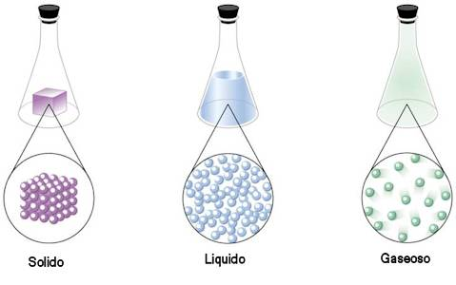
IMG15 | 237725278 | Recurso F7 | Fotografía | Contenido | CN_10_09_REC_10_IMG15n.jpg | 320 x 480 px | CN_10_09_REC_10_IMG15a.jpg | 800 x 458 px | 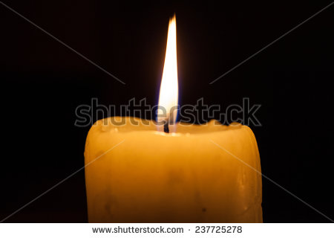 | Dejar plantilla en Blanco al lado izquierdo.
IMG16 | 159405800 | Recurso F7 | Fotografía | Contenido | CN_10_09_REC_10_IMG16n.jpg | 320 x 480 px | CN_10_09_REC_10_IMG16a.jpg | 800 x 458 px | 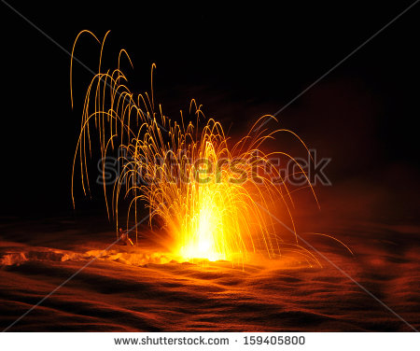 159405800
IMG17 | Ver descripción y observaciones | Recurso F7 | Ilustración | Contenido | CN_10_09_REC_10_IMG17n.jpg | 320 x 480 px | CN_10_09_REC_10_IMG17a.jpg | 800 x 458 px | 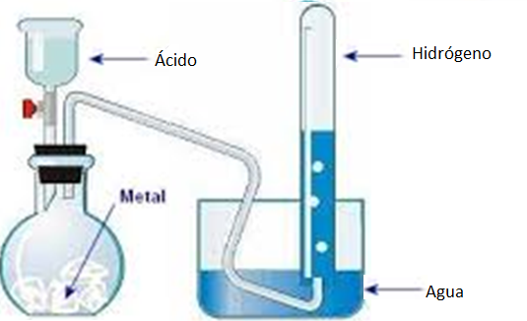 | Realizar ilustración igual a la imagen guía.
IMG18 | 247032163 | Recurso F7 | Fotografía | Contenido | CN_10_09_REC_10_IMG18n.jpg | 320 x 480 px | CN_10_09_REC_10_IMG18a.jpg | 800 x 458 px | 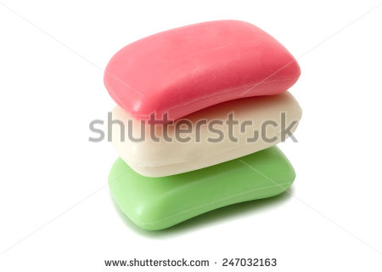 | Dejar plantilla en Blanco al lado izquierdo.
IMG19 | 231812314 | Recurso F7 | Fotografía | Inicio | CN_10_09_REC_10_IMG19.jpg | 350 x 230 px |  |  | 
IMG20 | 390340567 | Recurso F7 | Fotografía | Contenido | CN_10_09_REC_10_IMG20n.jpg | 320 x 480 px | CN_10_09_REC_10_IMG20a.jpg | 800 x 458 px | 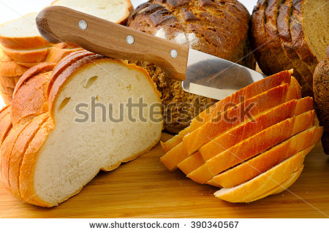
IMG21 | 303868091 | Recurso F7 | Fotografía | Contenido | CN_10_09_REC_10_IMG21n.jpg | 320 x 480 px | CN_10_09_REC_10_IMG21a.jpg | 800 x 458 px
IMG22 | 131475863 | Recurso F7 | Fotografía | Inicio | CN_10_09_REC_10_IMG22.jpg | 350 x 230 px |  |  | 
IMG23 | 75954088 | Recurso F7 | Fotografía | Inicio | CN_10_09_REC_10_IMG23.jpg | 350 x 230 px |  |  | 
IMG24 | 148007504 | Recurso F7 | Fotografía | Inicio | CN_10_09_REC_10_IMG24.jpg | 350 x 230 px |  |  | 
IMG25 | 105411440 | Recurso F7 | Fotografía | Contenido | CN_10_09_REC_10_IMG25n.jpg | 320 x 480 px | CN_10_09_REC_10_IMG25a.jpg | 800 x 458 px | 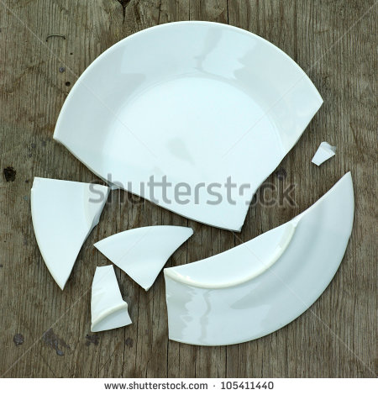
IMG26 | 204021241 | Recurso F7 | Fotografía | Contenido | CN_10_09_REC_10_IMG26n.jpg | 320 x 480 px | CN_10_09_REC_10_IMG26a.jpg | 800 x 458 px | 
IMG27 | 70049467 | Recurso F7 | Fotografía | Contenido | CN_10_09_REC_10_IMG27n.jpg | 320 x 480 px | CN_10_09_REC_10_IMG27a.jpg | 800 x 458 px | 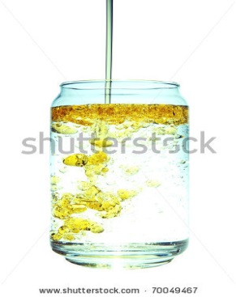
IMG28 | 174083153 | Recurso F7 | Fotografía | Contenido | CN_10_09_REC_10_IMG28n.jpg | 320 x 480 px | CN_10_09_REC_10_IMG28a.jpg | 800 x 458 px | 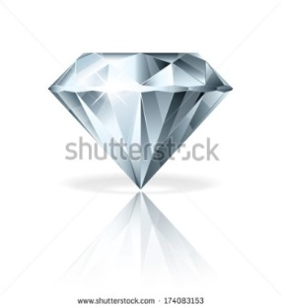
IMG29 | 89185573 | Recurso F7 | Fotografía | Contenido | CN_10_09_REC_10_IMG29n.jpg | 320 x 480 px | CN_10_09_REC_10_IMG29a.jpg | 800 x 458 px | 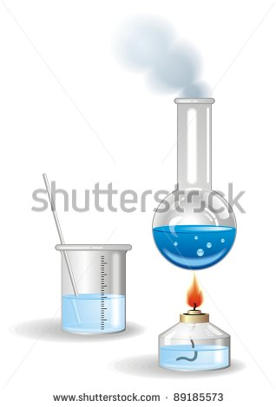
IMG30 | 54952552 | Recurso F7 | Fotografía | Contenido | CN_10_09_REC_10_IMG30n.jpg | 320 x 480 px | CN_10_09_REC_10_IMG30a.jpg | 800 x 458 px | 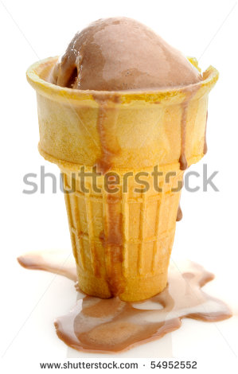
IMG31 | 280385582 | Recurso F7 | Fotografía | Contenido | CN_10_09_REC_10_IMG31n.jpg | 320 x 480 px | CN_10_09_REC_10_IMG31a.jpg | 800 x 458 px | 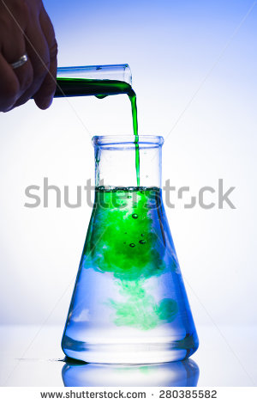
IMG32 | 159405800 | Recurso F7 |  |  | #N/A | #N/A | #N/A | #N/A |  | NO SE SOLICITA NO SE PUEDE ELIMINAR CODIGO SHUTTERSTOCK
 |  |  | Ilustración | Contenido

#VALUE! | 139147946 | Recurso F7 | Fotografía | Inicio | #VALUE! | #VALUE!

